Sheet1
合柴拾间一季度销售道具补充制作报价单
甲方：合肥滨投文化创意发展有限公司
乙方：
公司办公地址： 联系人： 联系电话：
序号 | 项目 | 名称 | 规格及尺寸需求 | 数量 | 单位 | 单价（元） | 总价（元） | 图示 | 备注
1 | 阵地包装 | 合柴西地下停车场/灯箱更换 | 刀刮灯箱布*3块 3.5*1.5m（h） | 16 | ㎡ |  |  | /
2 |  | 园区金属立牌 | 不锈钢底板/整体烤漆面/丝网印刷 55*110cm（h） | 8 | 块
3 |  | 园区异形指引画面更新 | 高1.8m，宽约1.8m 黑胶车贴 （整体为异形，原有框架基础上更新包装画面，建议自行至项目现场测量尺寸） | 1 | 块
4 |  | 合柴金寨路入口围挡画面更换 | 黑胶喷绘 7*3m | 21 | ㎡ |  |  | /
5 |  | 园区宣传美陈 | 整体尺寸不小于5*2.6m（h） 含铁艺背景框架制作及喷漆、双面油画布彩印定制、展示露营椅2把、露营箱1只等 其余装饰品参照图示 | 1 | 项 |  |  |  | 制作前需提供3D效果图
6 |  | 项目门头发光字维修 | “营销中心”门头发光字维修 （需自行至项目现场测量尺寸） | 1 | 项 |  | 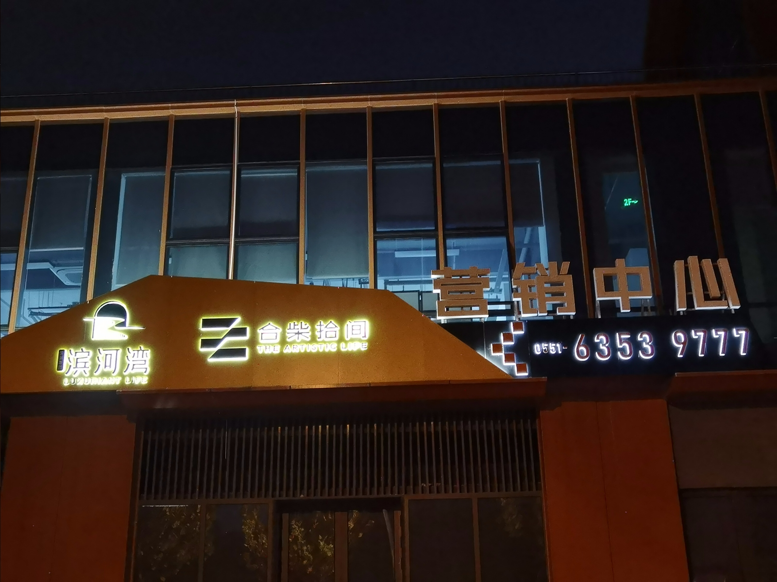
7 |  | KT板制作 | KT板裱高清写真，含覆膜，80*180cm（h） | 2 | 块
8 |  | 台卡 | A4，双面高透亚克力，含200g铜版纸双面彩印 | 1 | 套
9 |  |  | A5，双面高透亚克力，含200g铜版纸双面彩印 | 5 | 套
10 | 新春氛围包装 | 春节玻璃贴 | 马年春节玻璃贴纸 | 1 | 套
11 |  | 年宵花氛围摆件 | 仿真、丝绒质地福桶+新年花艺 整体高度不低于50cm | 2 | 套
12 |  | 金蛋台更换 | 整体：1*2.1m（h） 地台高度：15cm（h） 金蛋台（三层）：最低台面：1m（h），次台面1.2m（h） ，最高台面：1.4m（h） 整体定制木工板造型/整体车贴双面包装 局部方管焊接/围边香槟金烤漆/亚克力装饰面 含金蛋75个/金色手持礼花筒150只 | 1 | 套 |  |  |  | 制作前需提供3D效果图
14 | 销售物料 | 拓客派发海报 | A4/200g铜版纸/四色印刷 | 5000 | 张
15 |  | 价值折页 | 四折页 290g高阶细格 工艺:四色印刷、标志烫金、UV、凸印、专色印刷、压根+折成品 折叠尺寸:180*285h mm 展开尺寸：720*285h mm | 1000 | 份 |  |  |  | 需提供纸样并制作样品
16 |  | 明信片 | 250g莱尼纹 152*104mm 双面印刷、标志烫金、UV、凸印 | 500 | 张 |  |  |  | 需提供纸样并制作样品
17 |  | 保温杯 | 希诺保温杯XN-9653 355ML 316L不锈钢 含定制logo | 100 | 个 |  |  |  | 需提供样品
不含税小计（元）
税费（ 6 %）
含税总报价金额（元）
报价单位：
日期： 年 月 日
后附营业执照

